等待加载和断线重连
 | 等待加载和断线重连
 | 等待加载和断线重连逻辑
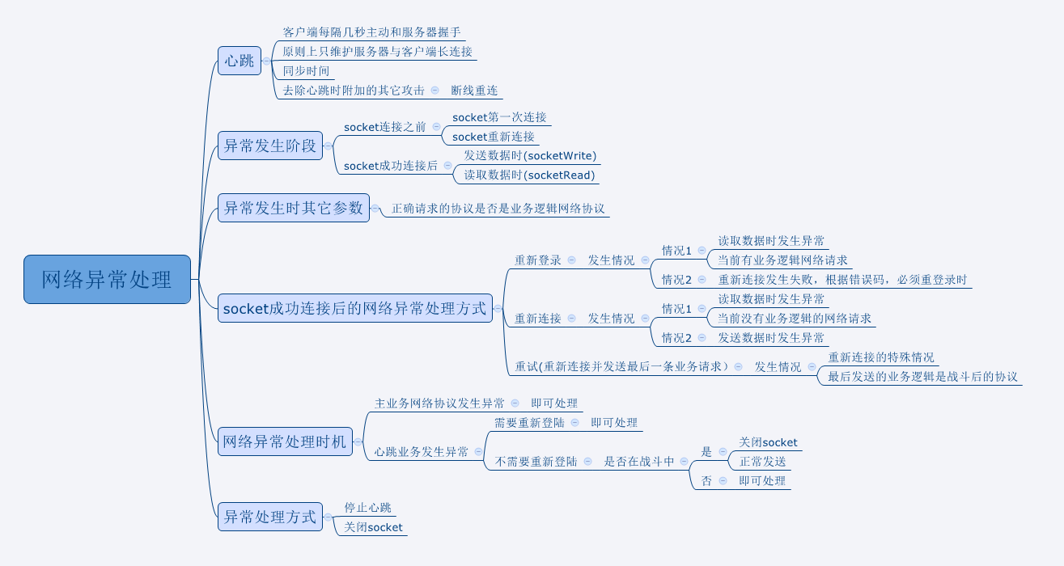

读取数据异常的时候如何判断重登还是重连
情况1里的两个条件是“且”的关系

 | 客户端表现——提示信息
 |  | 1）当客户端判定当前必须重新登陆时，弹出提示框：
网络异常，请重新登陆。
确定
 |  |  | 窗口类型 | 采用UI通用逻辑的提示窗口

 |  |  | 显示文案 | 网络异常，请重新登陆。
 |  |  | 多语言id | retry_duanxian

怎么返回，loading一下回去，还是相当于重开回去 |  | 点击确定，提示框关闭，返回登陆界面，相当于重开回去。
怎么区分要重新登录和重新连接，没太看出来
见上面的逻辑图里的“发生情况” |  | 2）当客户端判定当前需要重新连接时，弹出提示框：
网络异常，请稍后再试。
重新连接

返回登陆
 |  |  | 显示文案 | 网络异常，请稍后再试。
 |  |  | 多语言id | retry_tips
 |  |  | 多语言id | 返回登陆 | retry_login
 |  |  |  | 重新连接 | retry_link

登录有，帐号输入的界面，有公告界面，有选服界面，如果能返回选服界面是最好，问问程序能不能 |  | 点击返回登陆按钮，提示框关闭，返回登陆界面。
转圈圈美术需求，30s规定是什么 |  | 点击重新连接按钮，提示框关闭，客户端开始重新连接。
写错了，删了
 |  | 若此时重新连接成功，则客户端恢复正常游戏，玩家在重连前的操作需要玩家再次操作客户端才会再次向服务器请求。
 |  | 比如在重连前玩家点击了分解按钮，重连后，分解操作没有完成，玩家需要重新操作。
 |  | 若该情况发生在副本结算之前，客户端等待数据期间，客户端保持在战斗结束状态（胜利一方播放胜利动作位置），直到客户端接收到服务端返回的数据，再进入结算。
 |  | 且重连时，客户端会同时发送最后一条业务请求。

 |  | 3）若在socket第一次连接失败后（登陆界面），会弹出提示框：
网络异常，请稍后再试。
确定
 |  |  | 窗口类型 | 采用UI通用逻辑的提示窗口
这个跟第一个界面有区分，感觉没必要，两个界面统一成一个，就都叫网络异常就够了
 |  |  | 显示文案 | 网络异常，请稍后再试。
 |  |  | 多语言id | retry_yichang

 |  | 点击确定按钮，关闭二级。

 | 客户端表现——等待加载
 |  | 客户端需要等待数据时，出现转圈圈（美术给出），出现转圈圈图示后，客户端不响应玩家任何操作

设计备忘


客户端发生与服务端交互请求后，

断网后，出现1图转转转，持续20s后，弹出图2提示，循环这个过程




断网后，出现1图，持续30s后，弹出图2提示，循环这个过程


CR、COC为主动检测，断线后约5s后，出现下图，一直保持，直到重新连接成功



断网后，先出现图1，10秒后消失，回到正常界面；玩家再次操作会再次出现图1,10s,第三次为5s，若还不行直接出现图2，尝试重连每次30s，3次后出现图5
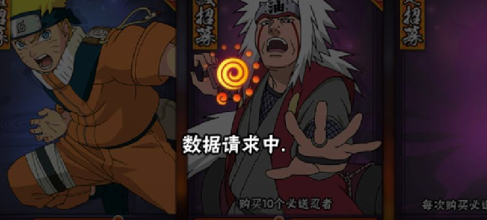
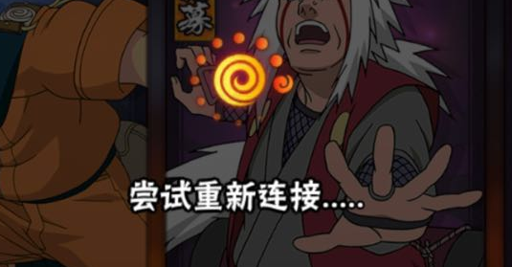
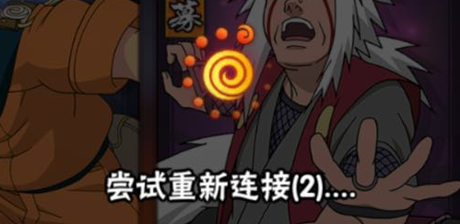

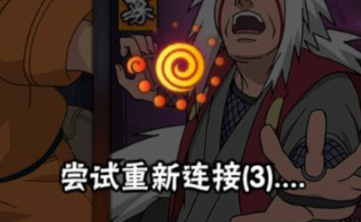
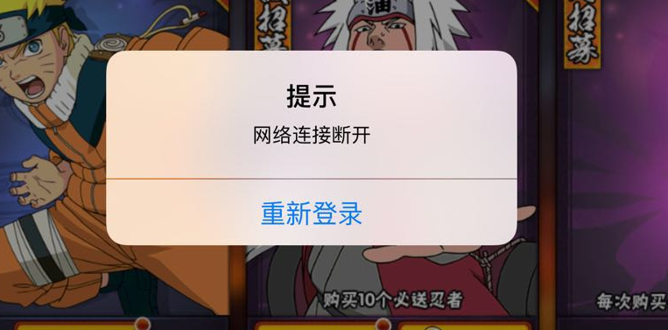

提示转圈持续30s，之后出现提示，若仍为断网，则点击确认后，框会再出现，以此类推




断线出现图1，持续8s，然后出现图2，倒计时15s，不操作则倒计时结束之后返回登陆界面，若点击重试则跳回图1，若点击返回则返回登陆界面
若玩家不断重新连接，一定次数后出现图2，不会再有倒计时

